ZER01NE APPLICATION
 | 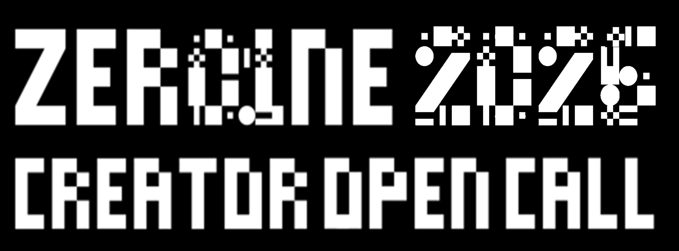

 | 프로젝트 정보 |  |  |  |  | [ 제출 서류 ] - [필수] 지원서 1부, 프로젝트 계획서 1부, 개인정보동의서 1부(팀의 경우 개별 작성) - [선택] 레퍼런스, 포트폴리오 등(자유양식) ※ 서류 작성 관련 상세 내용은 지원서 작성 가이드 반드시 참고 ※ 모든 파일의 전체 크기는 50MB를 넘지 않을 것
 | 프로젝트명 | 팀명 (개인일 경우, 지원자명) | 관심 주제 선택(1안) (해시태그 중 택1) | 관심 주제 선택(2안) (해시태그 중 택1)

 | 프로젝트 세부내용
 | 지원하는 프로젝트에 관해 간략하게 설명해주세요.(50자 내외) |  | 선택하신 공모 주제에 관심을 갖게 된 이유와 관련 히스토리 혹은 배경이 있다면 설명해주세요. |  | 프로젝트 결과물의 형태에 대한 묘사와 이를 통해 변화시키고자 하는 점을 설명해주세요. |  | ZER01NE에서 공유할 수 있는 개인(팀)의 역량 및 관심사를 소개해주세요. |  | ZER01NE을 통해 기대하는 점을 작성해주세요.
 |  |  |  |  |  |  | * ZER01NE 크리에이터간의 협업 문화를 활성화시킬 수 있는 프로그램 운영을 위해 관심사, 주제, 소재, 공유하고 싶은 역량을 소개해주세요. |  | * 만나고 싶은 분야별 전문가 / ZER01NE 크리에이터, 프로토타입 제작 혹은 사업화 단계에서 필요로 하는 점 / 대중과 소통할 수 있는 기회 등

 | 개인정보 |  |  |  |  |  |  |  |  | * 팀일 경우 팀원 수 대로 작성
Mobility | 구분 | 이름 | 국적 | 생년월일(YY-MM-DD) | 핸드폰(000-0000-0000) | 이메일 | 직업 | 소속 (학교/회사에 소속되어있는 경우) | 전공 / 전문 분야
A.I | 대표자
Robotics | 팀원1
Climate Tech | 팀원2
 | 팀원3
 | 팀원4
 |  |  |  |  |  |  |  |  | 인문학 |  |  | 미디어테크(미디어아트, 인터랙티브 미디어 등)
 | 공모를 어떤 채널을 통해 알게 되었나요? |  |  |  |  |  |  |  | 직접검색 |  |  | 사운드디자인
 |  |  |  |  |  |  |  |  | SNS (인스타그램, 페이스북 그룹 등) | 아티스트 |  | 컴퓨터공학
 | 지원해주셔서 감사합니다. |  |  |  |  |  |  |  | 유튜브 광고 | 디자이너 |  | 전자공학
 |  |  |  |  |  |  |  |  | 뉴스레터 (대학교 E-DM 등) | 프로듀서 / 프로덕트 매니저 |  | 기계공학
 | 지원서 제출 시, 작성된 모든 내용에 허위 사실이 없으며 타인의 권리를 침해하는 사실이 없음을 의미하는 것으로 간주합니다. 또한, ZER01NE의 활동에 참여하는데 어떠한 법적/도덕적 결격 사항이 없으며, 이에 대한 모든 책임은 개인이 부담하는 것에 동의하는 것으로 간주합니다. 아래 사항에 해당하는 경우, 선정 취소 등의 불이익이 발생할 수 있으며, 관련된 법적 문제에 대해 ZER01NE에서는 책임을 지지 않습니다. - 제안한 내용을 다른 공모를 통해 동시 진행하고 있거나, 최종 결과물이 동일 또는 중복된다고 판단되는 경우 - 제출 서류의 내용 중 의도적인 미기입 사항이나 허위 사실이 있는 경우 - ZER01NE에서 제공하는 프로그램 참여 및 관련 활동을 원활히 유지할 수 없는 경우 - 제안한 내용과 결과물이 저작권 및 지식재산권 등 타인의 권리를 침해하는 경우 |  |  |  |  |  |  |  | 커뮤니티 사이트 | 연구원 / 엔지니어 | AI | 산업공학
 |  |  |  |  |  |  |  |  | 오프라인 포스터 | 스타트업 | 로보틱스 | 데이터 사이언스
 |  |  |  |  |  |  |  |  | 지인추천 | 학생(학부 / 대학원) | UXUI | 게임학
 |  |  |  |  |  |  |  |  | 기타(직접입력) | 기타(직접 기재) | 신소재 | 인공지능/머신러닝
 |  |  |  |  |  |  |  |  |  |  | 모빌리티 | 생명공학
 |  |  |  |  |  |  |  | 사진학 |  |  | 익스텐디드 리얼리티 | 디자인(시각디자인, 산업디자인, 패션디자인 등)
 |  |  |  |  |  |  |  | 기타 |  |  |  | 인문학
 |  |  |  |  |  |  |  |  |  |  |  | 사회학
 |  |  |  |  |  |  |  |  |  |  |  | UX/UI
 |  |  |  |  |  |  |  |  |  |  |  | 로보틱스
 |  |  |  |  |  |  |  |  |  |  |  | 신소재
 |  |  |  |  |  |  |  |  |  |  |  | 바이오아트
 |  |  |  |  |  |  |  |  |  |  |  | AR/MR/XR
 |  |  |  |  |  |  |  |  |  |  |  | 경영학
 |  |  |  |  |  |  |  |  |  |  |  | 건축학
 |  |  |  |  |  |  |  |  |  |  |  | 순수미술
 |  |  |  |  |  |  |  |  |  |  |  | 영화/영상
 |  |  |  |  |  |  |  |  |  |  |  | 공연예술
 |  |  |  |  |  |  |  |  |  |  |  | 무용
 |  |  |  |  |  |  |  |  |  |  |  | 교육학
 |  |  |  |  |  |  |  |  |  |  |  | 사진학
 |  |  |  |  |  |  |  |  |  |  |  | 기타

